Testing Documentation SP1 (1)
Test Case ID |  | PM_001 | Test Case Description | Seen : Get, Post, Put, Dellete API
Created By |  | A.B.K | Reviewed By | Arul |  | Version |  | 5.0

QA Tester’s Log |  | FORM REGISTER SEPULSA

Tester's Name |  | Arul Budi Kalimat | Date Tested | 25-March-2023 |  | Test Case (Pass/Fail/Not Executed) |  | Pass

S # | Prerequisites: |  |  | S # | Test Data
1 | Memiliki Akun Postman |  |  | 1 | https://jsonplaceholder.typicode.com/posts
2 | Menginstal Aplikasi Postman |  |  | 2 | https://jsonplaceholder.typicode.com/posts/1
3 |  |  |  | 3
4 |  |  |  | 4

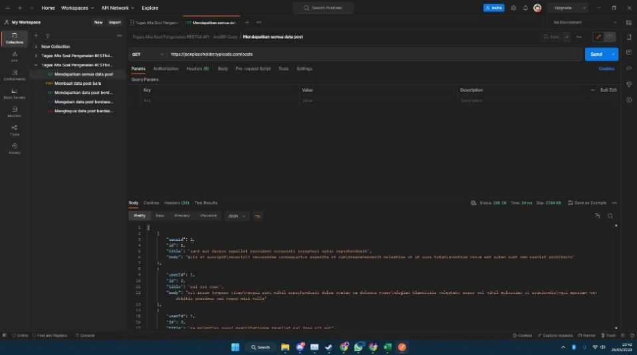
Test Scenario | [POSTIVE] Mendapatkan Semua Data (GET) Post dengan link https://jsonplaceholder.typicode.com/post

Step # | Step Details |  | Expected Results | Actual Results |  |  | Pass / Fail / Not executed / Suspended

1 | Membuka aplikasi Postman |  | Aplikasi Seharusnya Terbuka | Sesuai Ekspetasi |  |  | Pass
2 | User membuat new collection |  | Membuat Collection | Sesuai Ekspetasi |  |  | Pass
3 | Meminta Request |  | Request Muncul | Sesuai Ekspetasi |  |  | Pass
4 | Memilih GET memasukan link https://jsonplaceholder.typicode.com/posts & Send |  | Data Terinput | Sesuai Ekspetasi |  |  | Pass
5 | Menampilkan Data |  | Data Terlihat | Sesuai Ekspetasi |  |  | Pass

Test Scenario | [NEGATIVE] Mendapatkan Semua Data Post dengan link https://jsonplaceholder.typicode.com/post namun teks post huruf besar semua
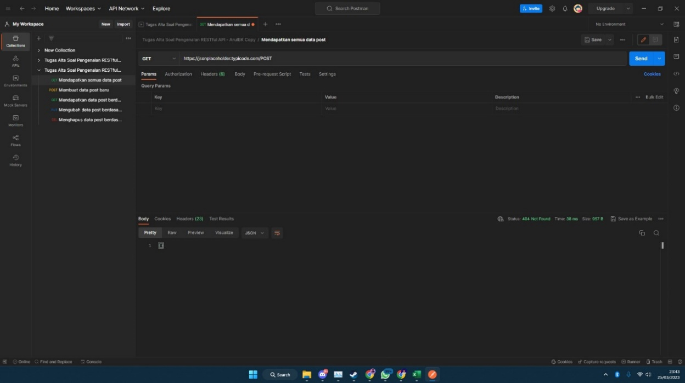
Step # | Step Details |  | Expected Results | Actual Results |  |  | Pass / Fail / Not executed / Suspended

1 | Membuka aplikasi Postman |  | Aplikasi Seharusnya Terbuka | Sesuai Ekspetasi |  |  | Pass
2 | User membuat new collection |  | Membuat Collection | Sesuai Ekspetasi |  |  | Pass
3 | Meminta Request |  | Request Muncul | Sesuai Ekspetasi |  |  | Pass
4 | Memilih GET memasukan link https://jsonplaceholder.typicode.com/POST & Send |  | Data Terinput | Sesuai Ekspetasi |  |  | Pass
5 | Data tidak ada |  | Data Takmuncul | Sesuai Ekspetasi |  |  | Pass

Test Scenario | [POSITIVE] Membuat Data (POST) Post dengan link https://jsonplaceholder.typicode.com/post

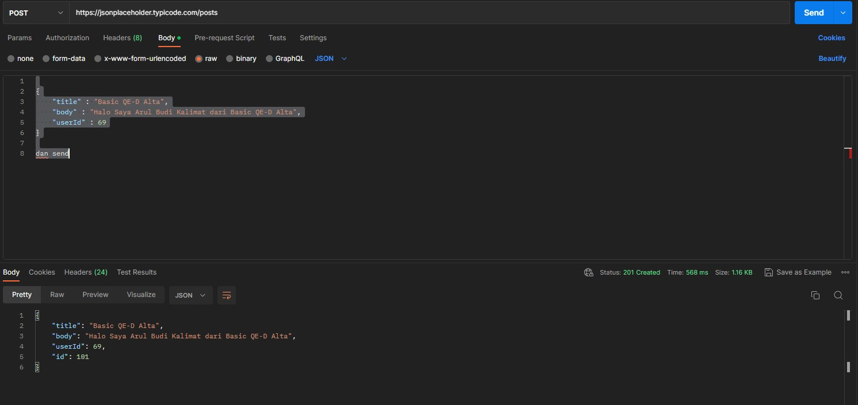
Step # | Step Details |  | Expected Results | Actual Results |  |  | Pass / Fail / Not executed / Suspended

1 | Membuka aplikasi Postman |  | Aplikasi Seharusnya Terbuka | Sesuai Ekspetasi |  |  | Pass
2 | User membuat new collection |  | Membuat Collection | Sesuai Ekspetasi |  |  | Pass
3 | Meminta Request |  | Request Muncul | Sesuai Ekspetasi |  |  | Pass
4 | Memilih POST memasukan link https://jsonplaceholder.typicode.com/post |  | Request Terinput | Sesuai Ekspetasi |  |  | Pass
5 | BODY > RAW > JSON Memasukan Data Dibawah { "title" : "Basic QE-D Alta", "body" : "Halo Saya Arul Budi Kalimat dari Basic QE-D Alta", "userId" : 69 } dan send |  | Data Terinput | Sesuai Ekspetasi |  |  | Pass
6 | Data Ter-Post |  | Data Post | Sesuai Ekspetasi |  |  | Pass

Test Scenario | [NEGATIVE] Membuat Data (POST) Post dengan link https://jsonplaceholder.typicode.com/post namun teks POSThuruf besar semua

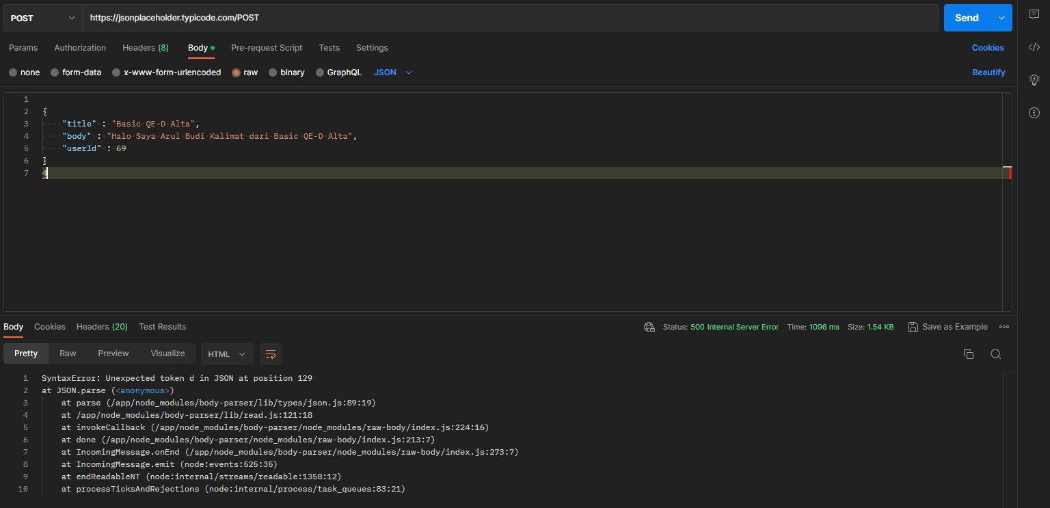
Step # | Step Details |  | Expected Results | Actual Results |  |  | Pass / Fail / Not executed / Suspended

1 | Membuka aplikasi Postman |  | Aplikasi Seharusnya Terbuka | Sesuai Ekspetasi |  |  | Pass
2 | User membuat new collection |  | Membuat Collection | Sesuai Ekspetasi |  |  | Pass
3 | Meminta Request |  | Request Muncul | Sesuai Ekspetasi |  |  | Pass
4 | Memilih POST memasukan link https://jsonplaceholder.typicode.com/POST |  | Request Terinput | Sesuai Ekspetasi |  |  | Pass
5 | BODY > RAW > JSON Memasukan Data DIbawah { "title" : "Basic QE-D Alta", "body" : "Halo Saya Arul Budi Kalimat dari Basic QE-D Alta", "userId" : 69 } dan send |  | Data Terinput | Sesuai Ekspetasi |  |  | Pass
6 | Data Tidak Ter-Post |  | Data Tak Ter Post | Sesuai Ekspetasi |  |  | Pass

Test Scenario | [NEGATIVE] Membuat Data (POST) Post dengan link https://jsonplaceholder.typicode.com/post namun tidak sesuai syntaks

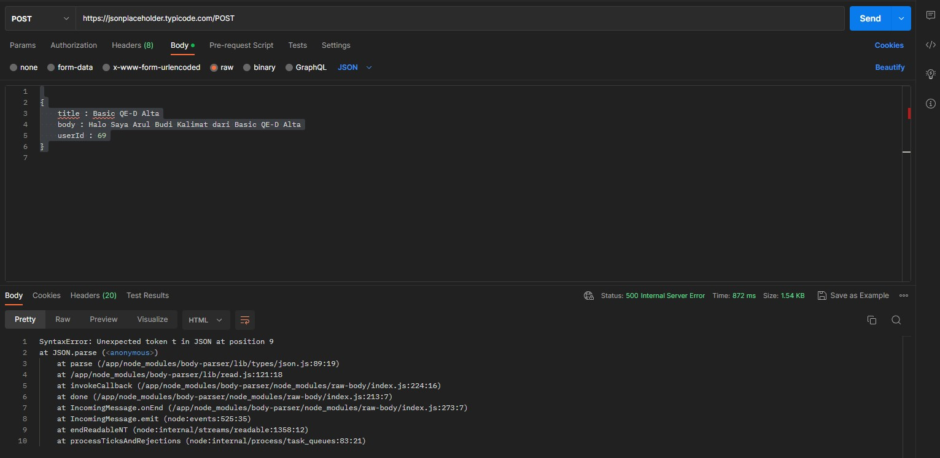
Step # | Step Details |  | Expected Results | Actual Results |  |  | Pass / Fail / Not executed / Suspended

1 | Membuka aplikasi Postman |  | Aplikasi Seharusnya Terbuka | Sesuai Ekspetasi |  |  | Pass
2 | User membuat new collection |  | Membuat Collection | Sesuai Ekspetasi |  |  | Pass
3 | Meminta Request |  | Request Muncul | Sesuai Ekspetasi |  |  | Pass
4 | Memilih POST memasukan link https://jsonplaceholder.typicode.com/post |  | Request Terinput | Sesuai Ekspetasi |  |  | Pass
5 | BODY > RAW > JSON Memasukan Data DIbawah { title : Basic QE-D Alta body : Halo Saya Arul Budi Kalimat dari Basic QE-D Alta userId : 69 } dan send |  | Data Terinput | Sesuai Ekspetasi |  |  | Pass
6 | Data Tidak Ter-Post |  | Data Tak Ter Post | Sesuai Ekspetasi |  |  | Pass

Test Scenario | [POSITIVE] Mendapatkan data post (GET) berdasarkan ID https://jsonplaceholder.typicode.com/post/1

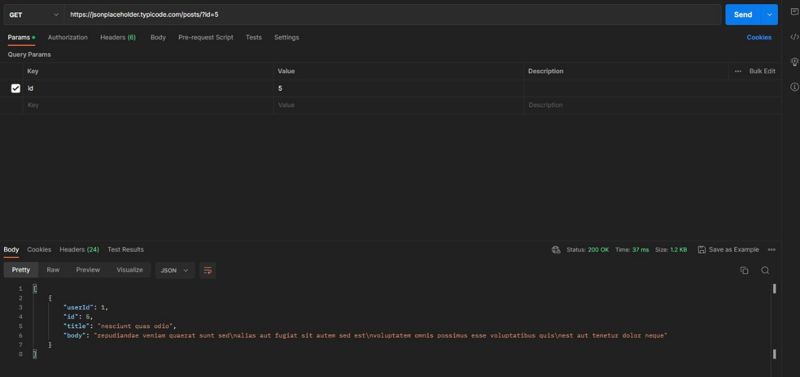
Step # | Step Details |  | Expected Results | Actual Results |  |  | Pass / Fail / Not executed / Suspended

1 | Membuka aplikasi Postman |  | Aplikasi Seharusnya Terbuka | Sesuai Ekspetasi |  |  | Pass
2 | User membuat new collection |  | Membuat Collection | Sesuai Ekspetasi |  |  | Pass
3 | Meminta Request |  | Request Muncul | Sesuai Ekspetasi |  |  | Pass
4 | Memilih GET memasukan link https://jsonplaceholder.typicode.com/post/1 |  | Data Terinput | Sesuai Ekspetasi |  |  | Pass
5 | Memasukan data di Query Params > Key : id Value : 5 lalu Send |  | Data terinput | Sesuai Ekspetasi |  |  | Pass
6 | Data Tampil di Console |  | Data Muncul | Sesuai Ekspetasi |  |  | Pass

Test Scenario | [NEGATIVE] Mendapatkan data post (GET) berdasarkan ID https://jsonplaceholder.typicode.com/post/1 tapi dengan id yang tidak ada di database
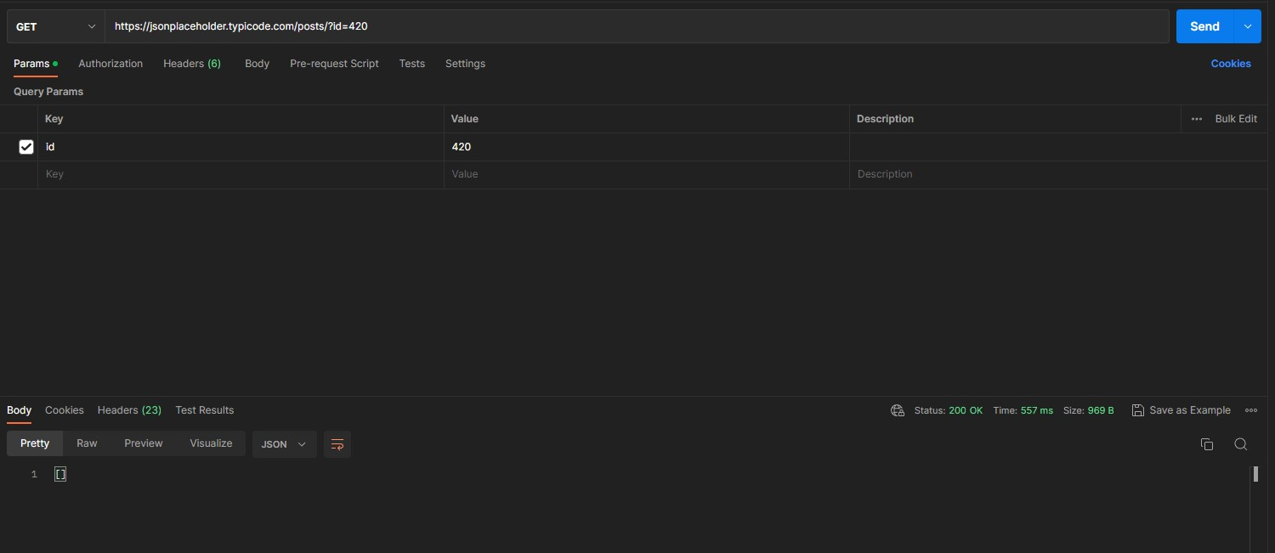
Step # | Step Details |  | Expected Results | Actual Results |  |  | Pass / Fail / Not executed / Suspended

1 | Membuka aplikasi Postman |  | Aplikasi Seharusnya Terbuka | Sesuai Ekspetasi |  |  | Pass
2 | User membuat new collection |  | Membuat Collection | Sesuai Ekspetasi |  |  | Pass
3 | Meminta Request |  | Request Muncul | Sesuai Ekspetasi |  |  | Pass
4 | Memilih GET memasukan link https://jsonplaceholder.typicode.com/post/1 |  | Data Terinput | Sesuai Ekspetasi |  |  | Pass
5 | Memasukan data di Query Params > Key : id Value : 420 lalu Send |  | Data terinput | Sesuai Ekspetasi |  |  | Pass
6 | Data Tidak tampil di Console |  | Data tak Muncul | Sesuai Ekspetasi |  |  | Pass

Test Scenario | [POSITIVE] Mengubah data post berdasarkan ID (PUT) https://jsonplaceholder.typicode.com/post/5
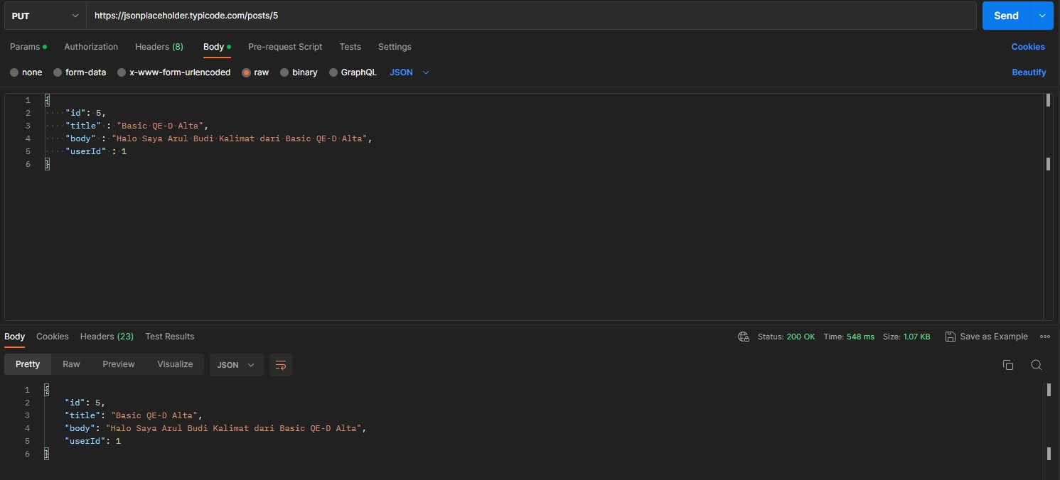
Step # | Step Details |  | Expected Results | Actual Results |  |  | Pass / Fail / Not executed / Suspended

1 | Membuka aplikasi Postman |  | Aplikasi Seharusnya Terbuka | Sesuai Ekspetasi |  |  | Pass
2 | User membuat new collection |  | Membuat Collection | Sesuai Ekspetasi |  |  | Pass
3 | Meminta Request |  | Request Muncul | Sesuai Ekspetasi |  |  | Pass
4 | Memilih PUT memasukan link https://jsonplaceholder.typicode.com/post/5 |  | Data Terinput | Sesuai Ekspetasi |  |  | Pass
5 | BODY > RAW > JSON Memasukan Data DIbawah { "id": 5, "title" : "Basic QE-D Alta", "body" : "Halo Saya Arul Budi Kalimat dari Basic QE-D Alta", "userId" : 1 } SEND |  | Data terinput | Sesuai Ekspetasi |  |  | Pass
6 | Data tampil di Console |  | Data Muncul | Sesuai Ekspetasi |  |  | Pass

Test Scenario | [NEGATIVE] Mengubah data post berdasarkan ID (PUT) https://jsonplaceholder.typicode.com/post/5 namun tak sesuai syntaks
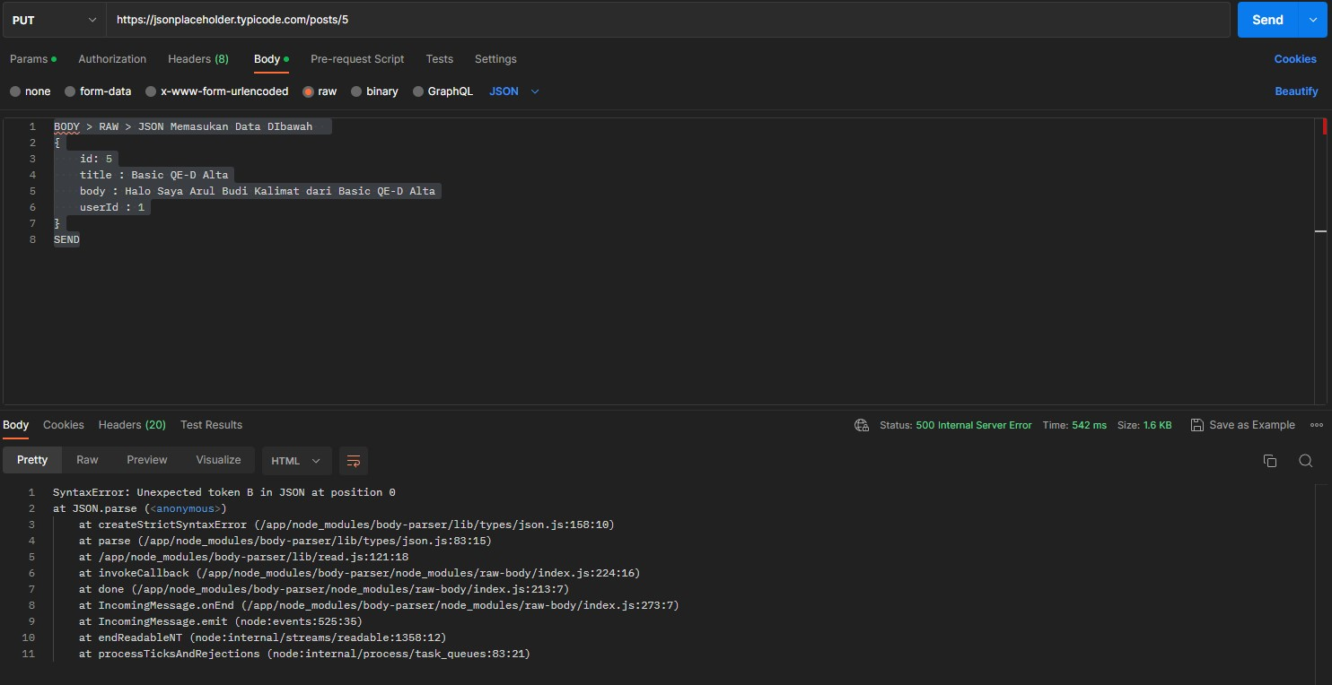
Step # | Step Details |  | Expected Results | Actual Results |  |  | Pass / Fail / Not executed / Suspended

1 | Membuka aplikasi Postman |  | Aplikasi Seharusnya Terbuka | Sesuai Ekspetasi |  |  | Pass
2 | User membuat new collection |  | Membuat Collection | Sesuai Ekspetasi |  |  | Pass
3 | Meminta Request |  | Request Muncul | Sesuai Ekspetasi |  |  | Pass
4 | Memilih PUT memasukan link https://jsonplaceholder.typicode.com/post/5 |  | Data Terinput | Sesuai Ekspetasi |  |  | Pass
5 | BODY > RAW > JSON Memasukan Data DIbawah { id: 5 title : Basic QE-D Alta body : Halo Saya Arul Budi Kalimat dari Basic QE-D Alta userId : 1 } SEND |  | Data terinput | Sesuai Ekspetasi |  |  | Pass
6 | Data tidak tampil di Console |  | Data tak Muncul | Sesuai Ekspetasi |  |  | Pass

Test Scenario | [POSITIVE] Menghapus data post berdasarkan ID (DELETE) https://jsonplaceholder.typicode.com/post/:id

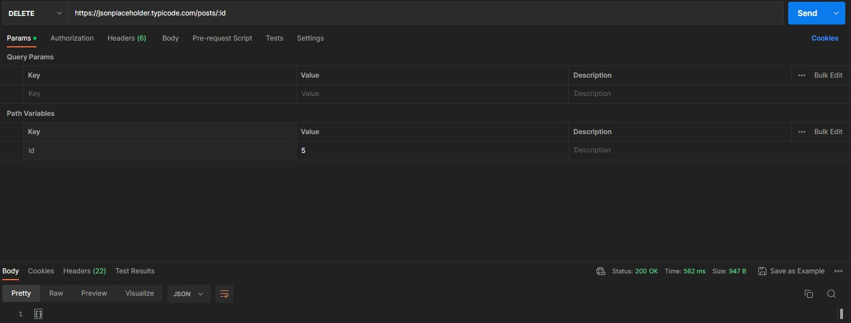
Step # | Step Details |  | Expected Results | Actual Results |  |  | Pass / Fail / Not executed / Suspended

1 | Membuka aplikasi Postman |  | Aplikasi Seharusnya Terbuka | Sesuai Ekspetasi |  |  | Pass
2 | User membuat new collection |  | Membuat Collection | Sesuai Ekspetasi |  |  | Pass
3 | Meminta Request |  | Request Muncul | Sesuai Ekspetasi |  |  | Pass
4 | Memilih GET memasukan link https://jsonplaceholder.typicode.com/post/:id |  | Data Terinput | Sesuai Ekspetasi |  |  | Pass
5 | PARAMS > PATH VARIABLES > ID > VALUE : 5 |  | Data terinput | Sesuai Ekspetasi |  |  | Pass
6 | Data terhapus |  | Data data terhapus | Sesuai Ekspetasi |  |  | Pass

